Sheet1
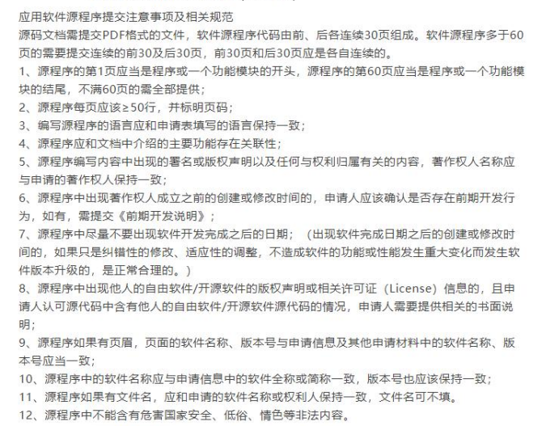
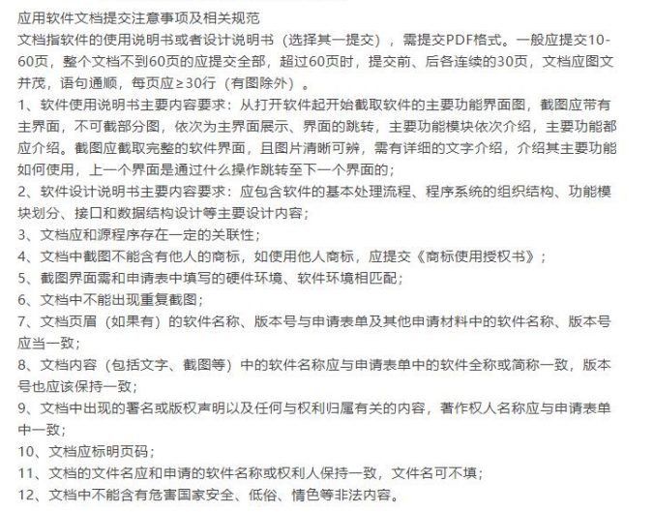
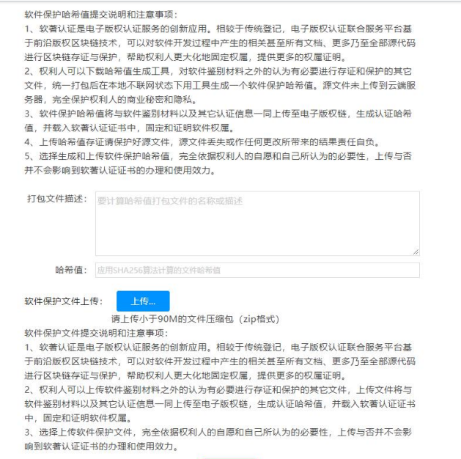
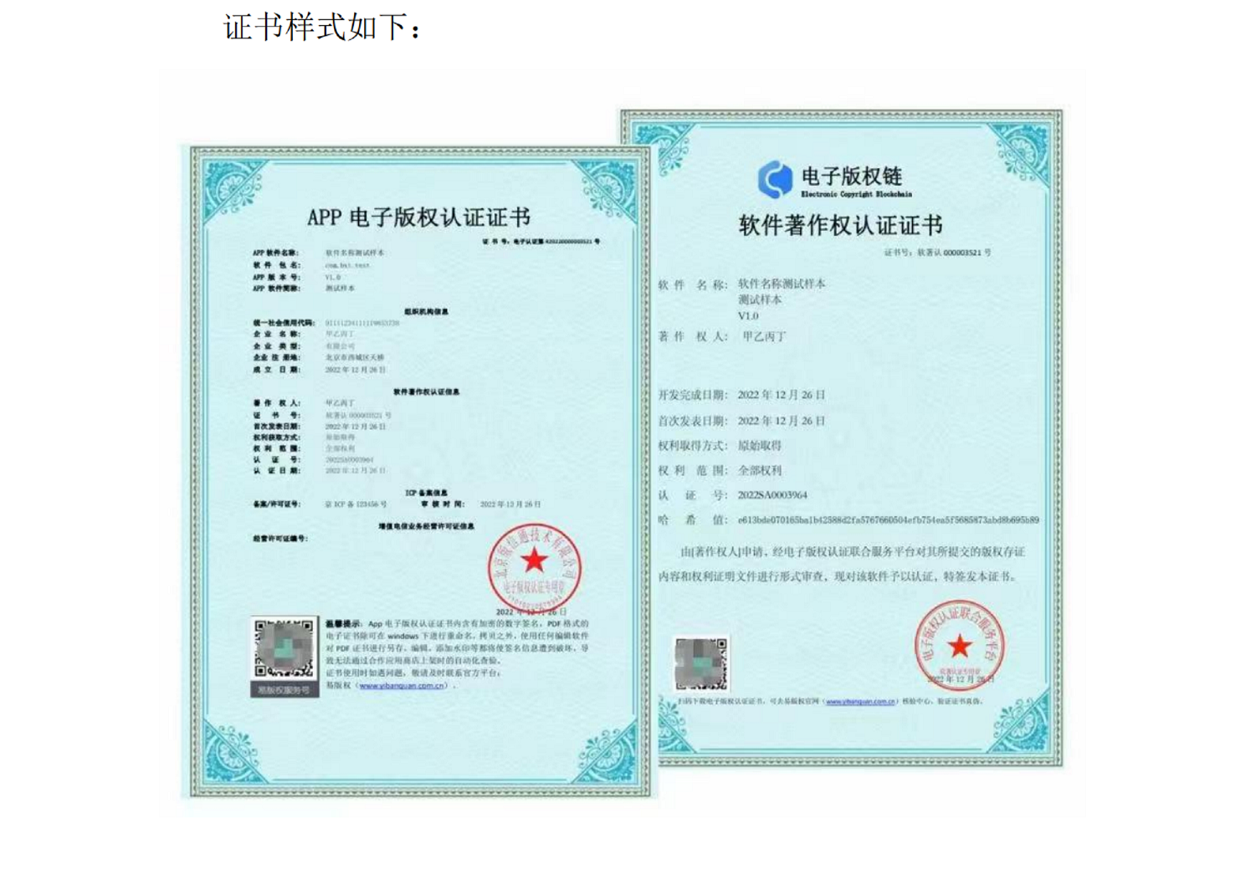
APP电子版权认证申请表
办理时限 |  |  | £10-15个工作日
著作权人名称 |  | 深圳市富德联好健康服务有限公司
证件号码
经办人姓名、手机号、邮箱 （未实名则三项信息均需提供，经办人姓名+证件号码+手机号要保持一致！！！SIM卡实名保持一致！！ 已实名则提供手机号即可）
软件基本信息 | 软件全称 | 富德联好健康
 | 软件简称 | 富德联好健康
 | 版本号 | V1.0.0
 | 软件包名（APP ID） | com.lhjk.client
 | 运行系统 | 请选择（其中一项，填写至右侧） HarmonyOS (鸿蒙) android for phone android for Pad android for watch/wear iOS for iPhone iOS for iPad iOS for applewatch Wechat Mini Program QuickAPP BlackBerry firefox Kindle MeGoo Symbian Tizen ubuntu Windows Phone 其他 | iOS for iPhone
 | 软件分类 （应用类和游戏类二选一填写） | 应用类 请选择（其中一项） 社交通讯 系统工具 理财 主题壁纸 旅游出行 影音播放 拍摄美化 生活实用 资讯阅读 办公用品 其他 购物 教育教学 | 生活实用
 |  | 游戏类 请选择（其中一项） 休闲益智 赛车竞速 棋牌桌游 角色扮演 模拟辅助 动作射击 网络游戏 经营养成 体育竞技 其他
 | 软件作品说明 | £原创 | 自主研发
 | 开发完成日期 | 2026.8.30
 | 发表状态 |  | £未发表
 | 首次发表时间 | 未发表，不适用
 | 首次发表地点 | 未发表，不适用
 | 开发方式 | £独立开发
权利说明 | 权利获得方式 | £原始取得
 | 权利范围 | 全部权利
软件保护文件哈希值 （非必填） | 打包文件描述 | iOS客户端IPA安装包（待打包后补充哈希）
 | 哈希值
软件保护文件 （有则提供） | 软件保护文件（如ICP备案信息） | 粤ICP备2023016723号-1
功能特点 | 硬件环境 | Apple iPhone真机，建议内存3GB及以上，支持蓝牙4.0及以上（用于连接体脂秤等健康设备）
 | 软件环境 | iOS 15.0及以上操作系统
 | 编程语言 | Swift
 | 源程序量 | 约70,000行（Swift源程序，不含第三方依赖）
 | 主要功能和技术特点 （字数要求：100-300字） | 《富德联好健康》是深圳市富德联好健康服务有限公司自主研发的个人健康管理iOS应用。用户可通过手机号验证码、密码或微信授权登录，完善个人资料与健康档案。应用提供血压、血糖、体重、体温、血氧、心率、血脂、睡眠、饮食运动、用药及营养补充等体征监测与每日健康任务，支持蓝牙体脂秤等设备绑定与数据上报。服务模块提供健康管理套餐浏览与购买、购物车、订单履约及微信/支付宝支付、权益卡激活。消息模块基于即时通讯实现与健管师团队的图文沟通及系统通知。我的模块支持个人资料、收货地址、订单、卡券与隐私设置。客户端采用Swift与UIKit分层架构，网络、对象存储、推送与支付均经服务端鉴权对接。
其他文件 |  | 1、操作手册/设计说明书（同中国版权保护中心的软件著作权登记材料） 2、源代码（同中国版权保护中心的软件著作权登记材料） 3、如果是合作开发，需提供合作协议；委托开发，需提供委托开发合同。 4、如果有ICP备案，建议提供工信部官网的ICP备案截图盖章扫描件。（尤其注意：涉及收付款、理财借贷、期货证券股票基金等金融类软件内容，需提供《ICP备案证明》或《增值电信业务经营许可证》）

